Sheet1
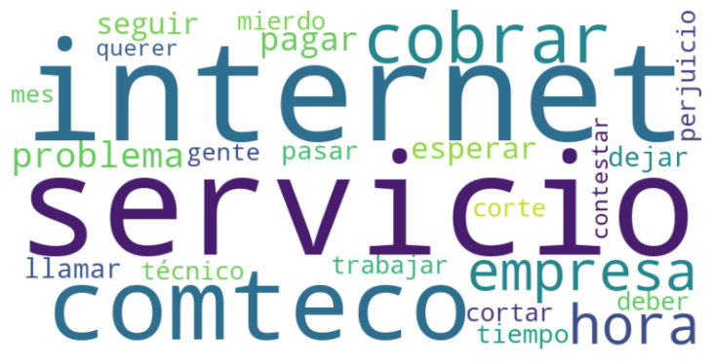
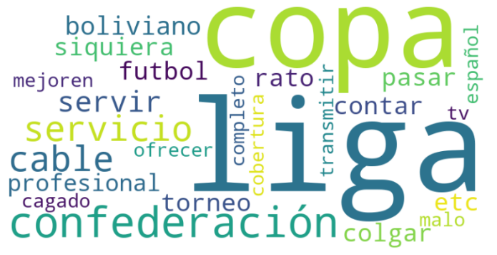
Tópico | Año | Mes
Internet, publicidad, servicios y soporte | 2016 | Septiembre
Internet, publicidad, servicios y soporte | 2017 | Junio
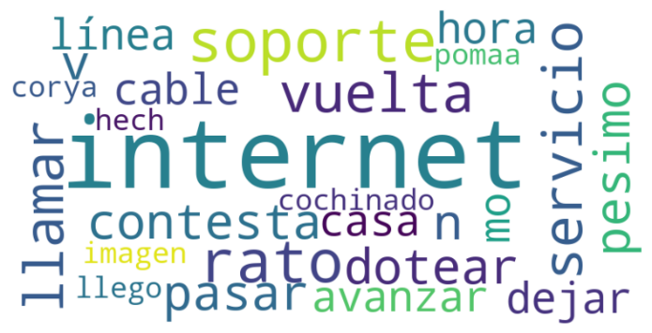
Internet, publicidad, servicios y soporte | 2017 | Noviembre
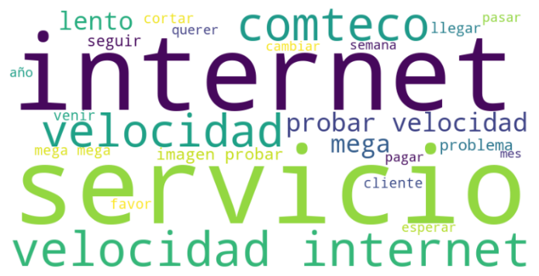
Internet, publicidad, servicios y soporte | 2018 | Abril
Internet, publicidad, servicios y soporte | 2022 | Noviembre
Aplicaciones, facturación, deportes y otros | 2016 | Diciembre | 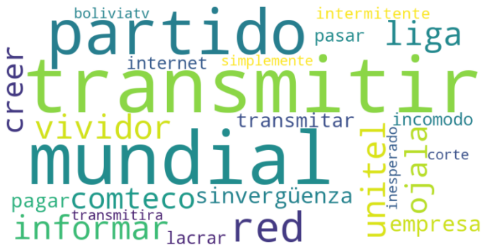 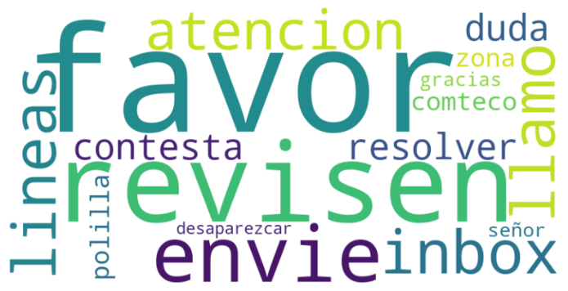
Aplicaciones, facturación, deportes y otros | 2017 | Enero | 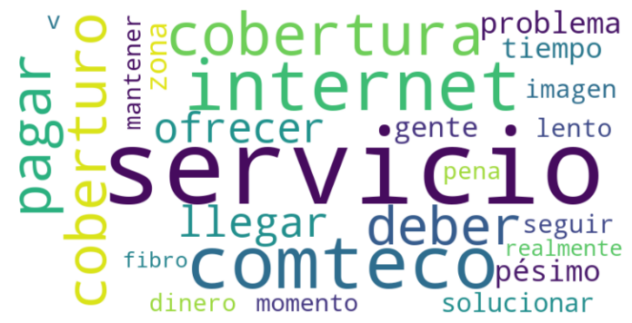
Aplicaciones, facturación, deportes y otros | 2017 | Marzo | 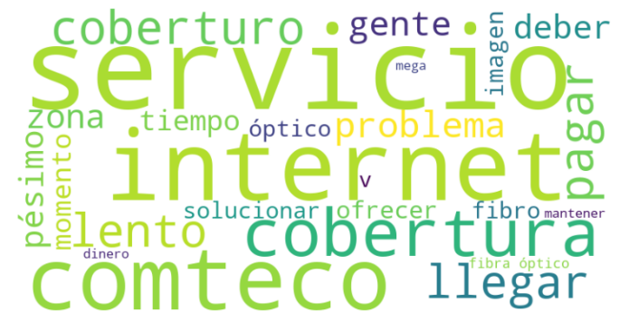
Aplicaciones, facturación, deportes y otros | 2017 | Mayo | 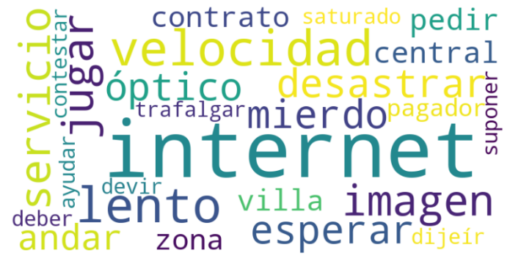
Aplicaciones, facturación, deportes y otros | 2017 | Noviembre | 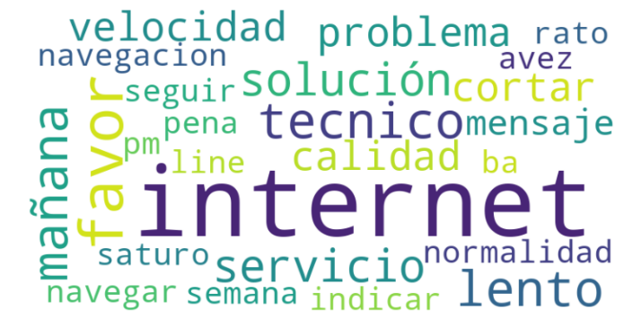
Aplicaciones, facturación, deportes y otros | 2020 | Marzo | 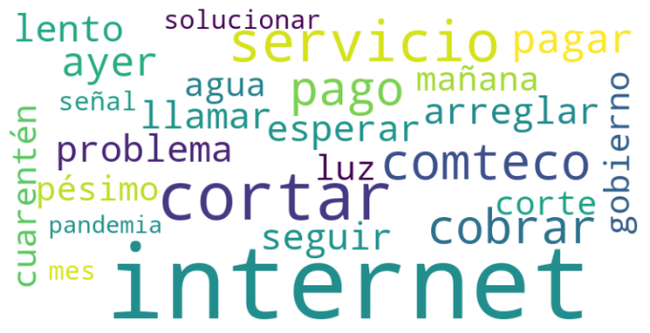
Aplicaciones, facturación, deportes y otros | 2020 | Abril | 
Aplicaciones, facturación, deportes y otros | 2020 | Octubre | 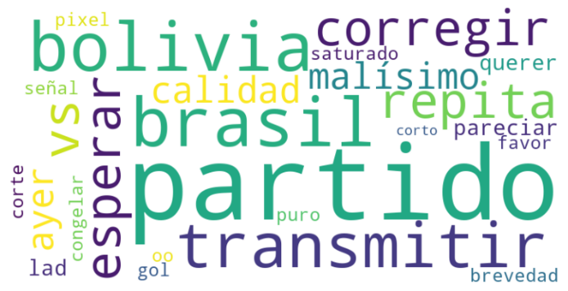
Aplicaciones, facturación, deportes y otros | 2023 | Febrero | 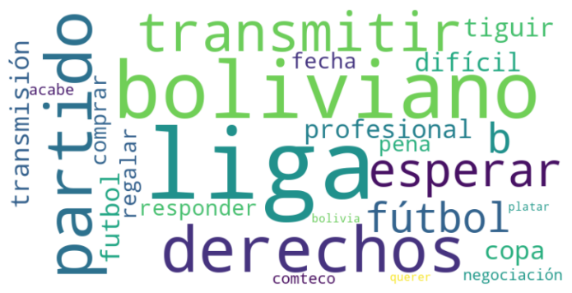
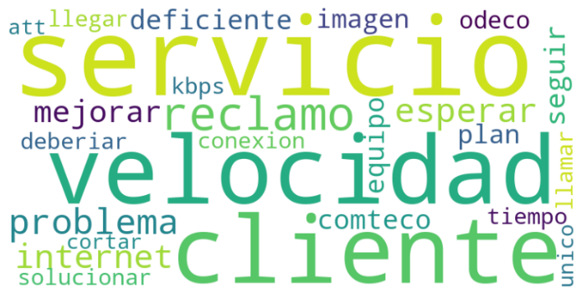
Gestión del perfil | 2015 | Abril
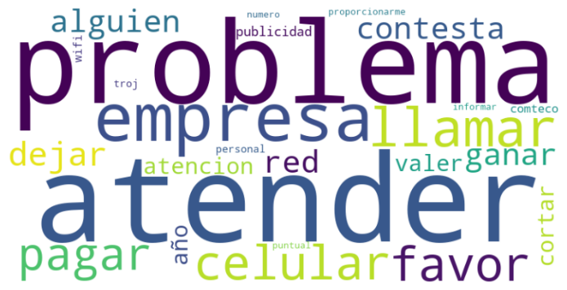
Gestión del perfil | 2016 | Noviembre
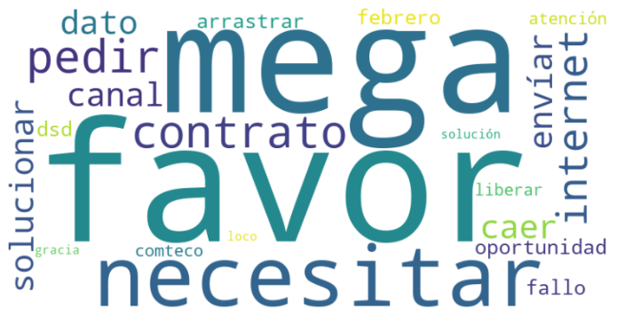
Gestión del perfil | 2020 | Marzo

Gestión del perfil | 2020 | Diciembre
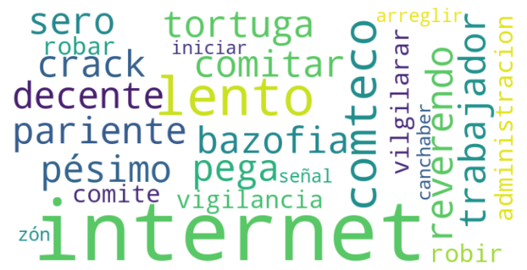
Gestión del perfil | 2022 | Noviembre
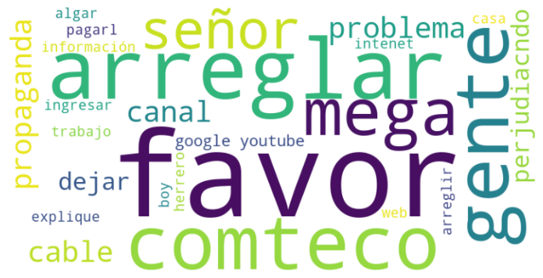
Fútbol, deportes y televisión | 2016 | Abril
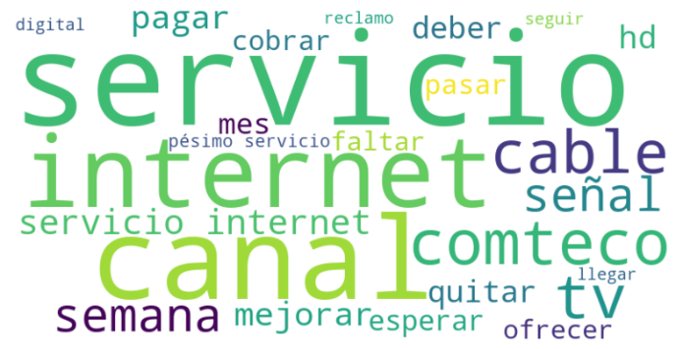
Fútbol, deportes y televisión | 2016 | Junio
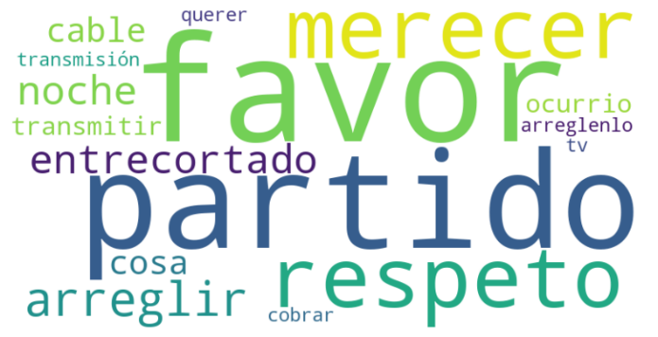
Fútbol, deportes y televisión | 2016 | Octubre
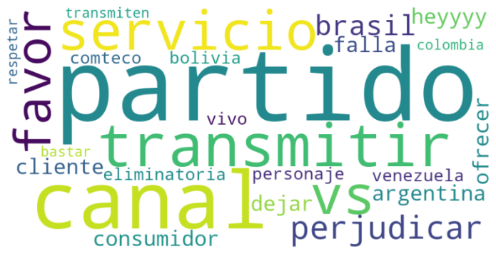
Fútbol, deportes y televisión | 2016 | Noviembre
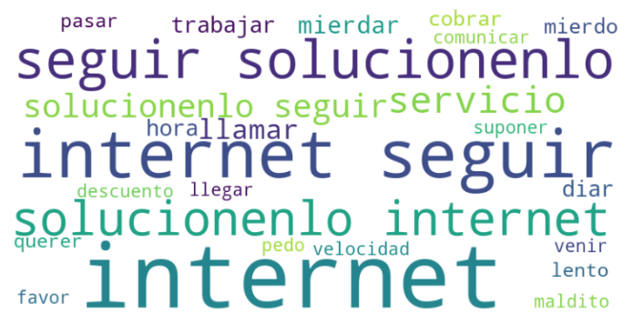
Fútbol, deportes y televisión | 2017 | Julio
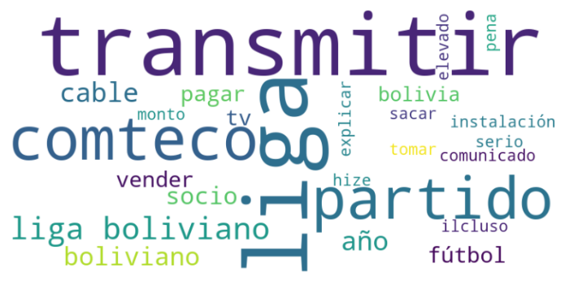
Fútbol, deportes y televisión | 2022 | Febrero
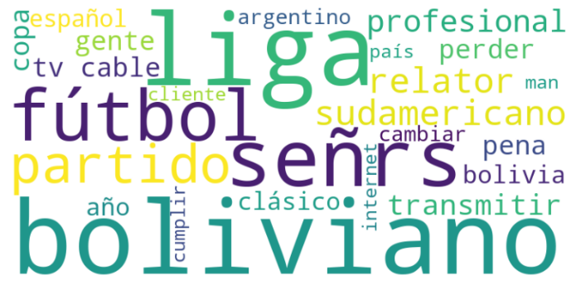
Fútbol, deportes y televisión | 2022 | Marzo
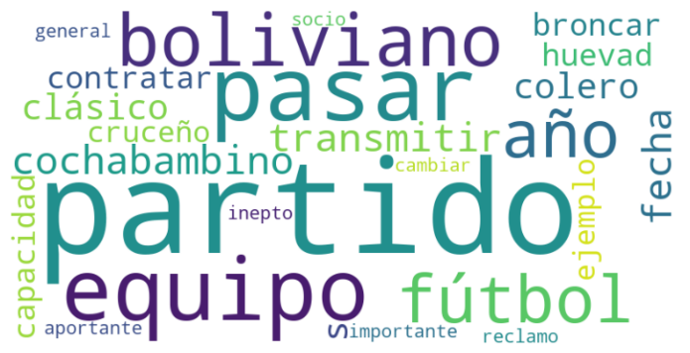
Fútbol, deportes y televisión | 2022 | Julio

